Orientações
ORIENTAÇÕES PARA PREENCHIMENTO DA PLANILHA OFERTA - LABORATÓRIO CLÍNICO

1º PASSO: Abra a Aba Oferta Total Lab Clínico

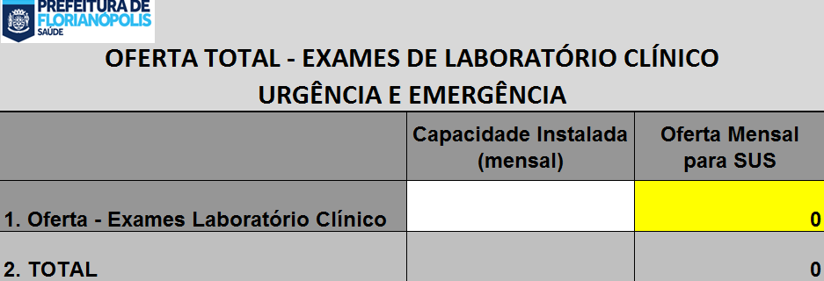

2º PASSO: No campo em branco insira a capacidade instalada de sua instituição para a realização dos exames laboratoriais

3º PASSO: No campo amarelo insira o quantitativo total da oferta de exames de Laboratório Clínico
ATENÇÃO OBRIGATÓRIO!

4º PASSO: A planilha será preenchida de forma automática, com os valores correspondentes ao número de procedimentos ofertados;

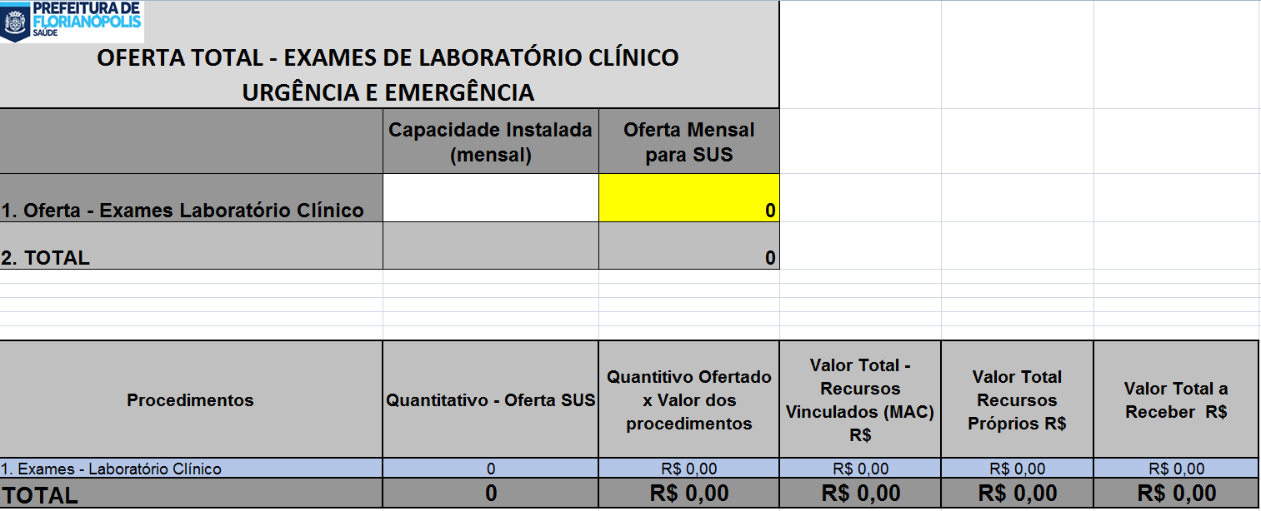
5º PASSO: Imprimir os dados contidos na aba "Oferta Total Lab Clínico" e anexar às documentações do edital

